상품제안서
3IN1 갤럭시 애플 올인원 고속 무선 충전기 UC320WA | 상품코드: F31577

 |  |  |  |  |  |  | 02-412-0044 | www.easy1.co.kr
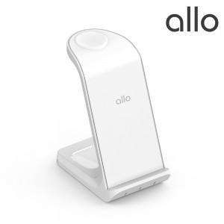

【상세/제작정보】

【인쇄/포장옵션】 | 레이저, 컬러필름인쇄 / 포장지포장

【공급단가】 | 수량 | 50~ | 100~ | 500~ | 1,000~ | 2,000~
*VAT별도 | 단가 | 26,360원 | 25,900원 | 25,450원 | 25,000원 | 24,540원

【상품 URL】 | http://www.easy1.co.kr/src/goods_detail.php?gdno=31577

